Лист2
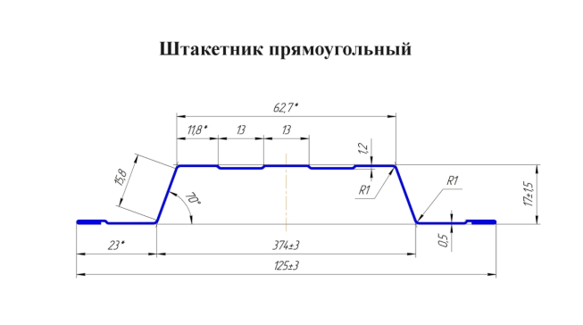
ЕВРОШТАКЕТНИК КРУГЛЫЙ / ПРЯМОУГОЛЬНЫЙ ФИГУРНЫЙ

 | высота | цена за шт

 |  | цинк | RAL | матовый | бархат | принт | даблпринт
 | 1 | - | 114 ₽ | 127 ₽ | 150 ₽ | 128 ₽ | -
 | 1.25 | - | 134 ₽ | 151 ₽ | 180 ₽ | 152 ₽ | -
 | 1.5 | - | 155 ₽ | 175 ₽ | 210 ₽ | 176 ₽ | -
 | 1.7 | - | 172 ₽ | 195 ₽ | 235 ₽ | 196 ₽ | -
 | 2 | - | 197 ₽ | 224 ₽ | 271 ₽ | 225 ₽ | -

ЕВРОШТАКЕТНИК М-ОБРАЗНЫЙ 110 ММ |  |  |  |  |  |  |  | Кратность изготовления 8 шт.

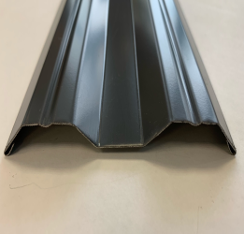 | высота | цена за шт

 |  | цинк | RAL | матовый | бархат | принт | даблпринт
 | 1 | - | 109 ₽ | 122 ₽ | 145 ₽ | 123 ₽ | -
 | 1.25 | - | 129 ₽ | 146 ₽ | 175 ₽ | 147 ₽ | -
 | 1.5 | - | 150 ₽ | 170 ₽ | 205 ₽ | 171 ₽ | -
 | 1.7 | - | 167 ₽ | 190 ₽ | 230 ₽ | 191 ₽ | -
 | 2 | - | 192 ₽ | 219 ₽ | 266 ₽ | 220 ₽ | - | Кратность изготовления 9 шт.

ЕВРОШТАКЕТНИК М-ОБРАЗНЫЙ 96 ММ

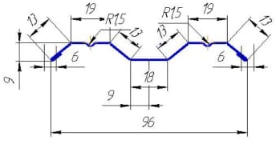
 | высота | цена за шт

 |  | цинк | RAL | матовый | бархат | принт | даблпринт
 | 1 | - | 97 ₽ | 108 ₽ | 126 ₽ | 108 ₽ | -
 | 1.25 | - | 119 ₽ | 132 ₽ | 155 ₽ | 133 ₽ | -
 | 1.5 | - | 135 ₽ | 151 ₽ | 179 ₽ | 152 ₽ | -
 | 1.7 | - | 149 ₽ | 167 ₽ | 199 ₽ | 168 ₽ | -
 | 2 | - | 169 ₽ | 190 ₽ | 228 ₽ | 191 ₽ | - | Кратность изготовления 10 шт.

ШТАКЕТНИК М - ОБРАЗНЫЙ БОЛЬШОЙ 100ММ

 | высота | цена за шт

 |  | цинк | RAL | матовый | бархат | принт | даблпринт
 | 1 | 78 ₽ | 92 ₽ | 103 ₽ | 121 ₽ | 103 ₽ | -
 | 1.25 | 91 ₽ | 109 ₽ | 122 ₽ | 145 ₽ | 123 ₽ | -
 | 1.5 | 105 ₽ | 125 ₽ | 141 ₽ | 169 ₽ | 142 ₽ | -
 | 1.7 | 115 ₽ | 139 ₽ | 157 ₽ | 189 ₽ | 158 ₽ | -
 | 2 | 131 ₽ | 159 ₽ | 180 ₽ | 218 ₽ | 181 ₽ | - | Кратность изготовления 10 шт.

ШТАКЕТНИК М - ОБРАЗНЫЙ МАЛЫЙ 70ММ АКЦИЯ

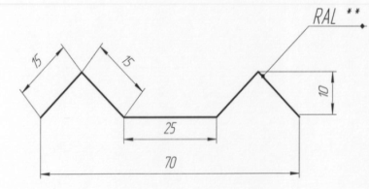
 | высота | цена за шт

 |  | цинк | RAL | матовый | бархат | принт | даблпринт
 | 1 | 48 ₽ | 58 ₽ | 65 ₽ | 79 ₽ | 66 ₽ | -
 | 1.25 | 57 ₽ | 70 ₽ | 79 ₽ | 96 ₽ | 80 ₽ | -
 | 1.5 | 67 ₽ | 82 ₽ | 93 ₽ | 113 ₽ | 94 ₽ | -
 | 1.7 | 75 ₽ | 91 ₽ | 104 ₽ | 127 ₽ | 105 ₽ | -
 | 2 | 86 ₽ | 106 ₽ | 121 ₽ | 148 ₽ | 122 ₽ | -
* - Металл толщиной 0,49мм с допустимыми отклонениями согласно ГОСТ Р 52146-2003. |  |  |  |  |  |  |  | Кратность изготовления 14 шт.
Возможно изготовление нестандартной высоты
Бесплатно - расчет и консультация по монтажу
Срок исполнения заказа от одного дня |  |  |  |  |  |  |  | прайс от 12.04.2024г
RAL 9005, 1018, 3003, 6029, 5021, 5002, 9006, 1014,1015, 7024, 8019, 8017 двух.,7024 двух. +10р./шт.

